Sheet1
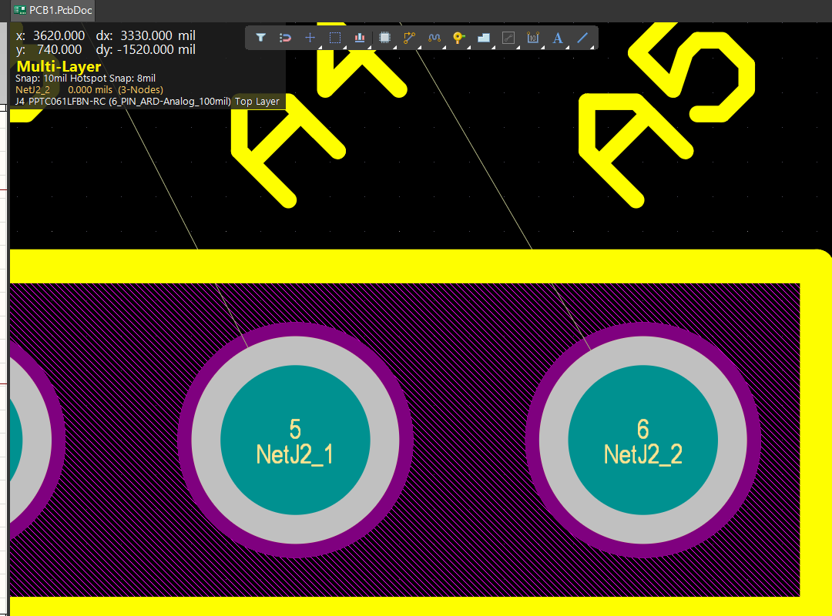

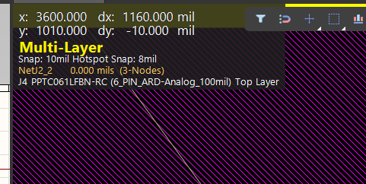

j3 | right | left
x | 3600 | 2900 | 700
y | 2910 | 2910
 |  |  | 2900
j4 | right | left
x | 3600 | 3100
y | 1010 | 1010

j2 | right | left
x | 2740
y | 2910 | 2910

j1 | right | left
x | 2900
y | 1010 | 1010

